Лист1
Оптовый прайс-лист на шланги.
 | Диаметр дюйм (мм) | Длина бухты м. | Цена бухты | Заказ | Сумма

Шланг ПВХ, "ЭКСТРА", пищевой, армированный полиамидной нитью, ПОВЫШЕННОЙ ЭЛАСТИЧНОСТИ Forplast™
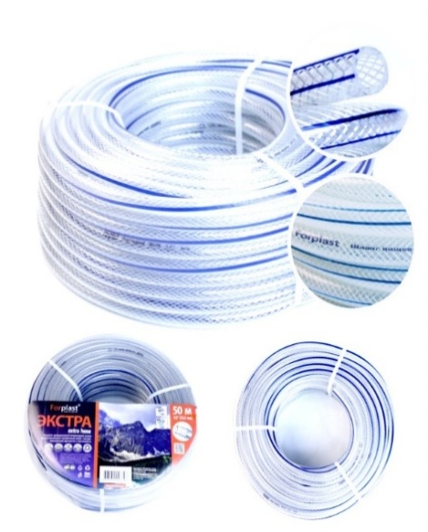 | 1/2 (12,5 мм) | 25 | 1100 | 0 | 0

 |  | 50 | 2200 | 0 | 0

 | 3/4 (19 мм) | 25 | 2240 | 0 | 0

 |  | 50 | 4470 | 0 | 0

 | 1 (25 мм) | 25 | 2940 | 0 | 0

 |  | 50 | 5880 | 0 | 0

Шланг ПВХ, " СИЛИКОН ЭКСТРА", пищевой, однослойный, ПОВЫШЕННОЙ ЭЛАСТИЧНОСТИ Forplast™
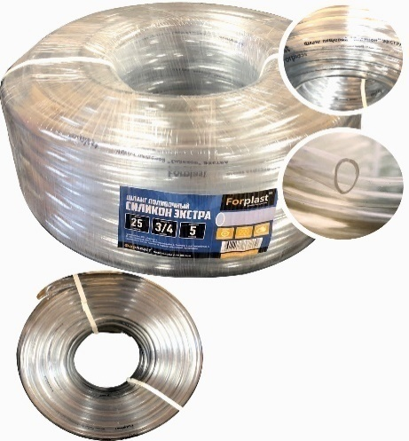 | 3/4 (19 мм) | 25 | 1840 | 0 | 0

 |  | 50 | 3680 | 0 | 0

 | 1 (25 мм) | 25 | 2580 | 0 | 0

 |  | 50 | 5160 | 0 | 0

Шланг поливочный из ПВХ, армированный полиамидной нитью Forplast™ GARDEN. Original Russian Garden Hose
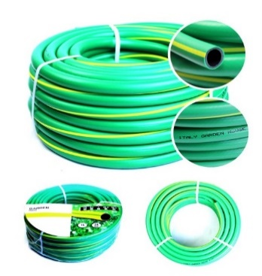 | 1/2 (12,5 мм) | 25 | 970 | 0 | 0

 |  | 50 | 1930 | 0 | 0

 | 3/4 (19 мм) | 25 | 1350 | 0 | 0

 |  | 50 | 2690 | 0 | 0

 | 1 (25 мм) | 25 | 2140 | 0 | 0

 |  | 50 | 4370 | 0 | 0

Шланг поливочный из ПВХ, армированный полиамидной нитью + технология продольного оребрения Forplast™ ВОЛГА
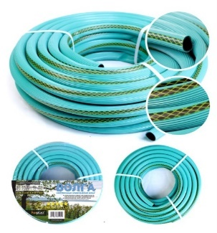 | 3/4 (19 мм) | 25 | 1380 | 0 | 0

 |  | 50 | 2750 | 0 | 0

Шланг поливочный из ПВХ, армированный полиамидной нитью Forplast™ ПРЕМЬЕР
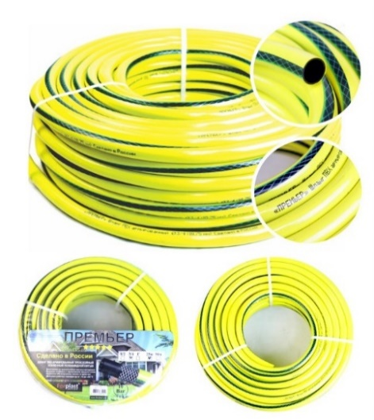 | 1/2 (12,5 мм) | 25 | 760 | 0 | 0

 |  | 50 | 1520 | 0 | 0

 | 3/4 (19 мм) | 25 | 1140 | 0 | 0

 |  | 50 | 2270 | 0 | 0

 | 1 (25 мм) | 25 | 1760 | 0 | 0

 |  | 50 | 3510 | 0 | 0

Шланг поливочный из ПВХ, армированный полиамидной нитью Forplast™ РУЧЕЁК
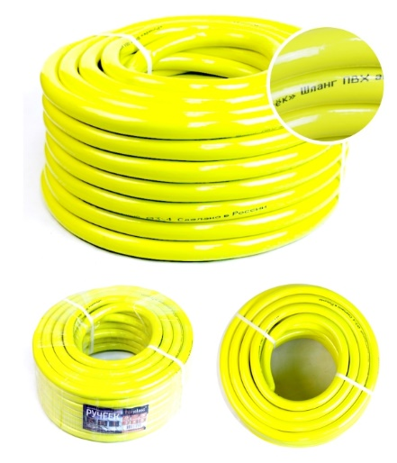 | 1/2 (12,5 мм) | 25 | 640 | 0 | 0

 |  | 50 | 1280 | 0 | 0

 | 3/4 (19 мм) | 25 | 1080 | 0 | 0

 |  | 50 | 2190 | 0 | 0

Шланг поливочный из ПВХ, армированный полиамидной нитью Forplast™ МЕТЕОР ЛЮКС
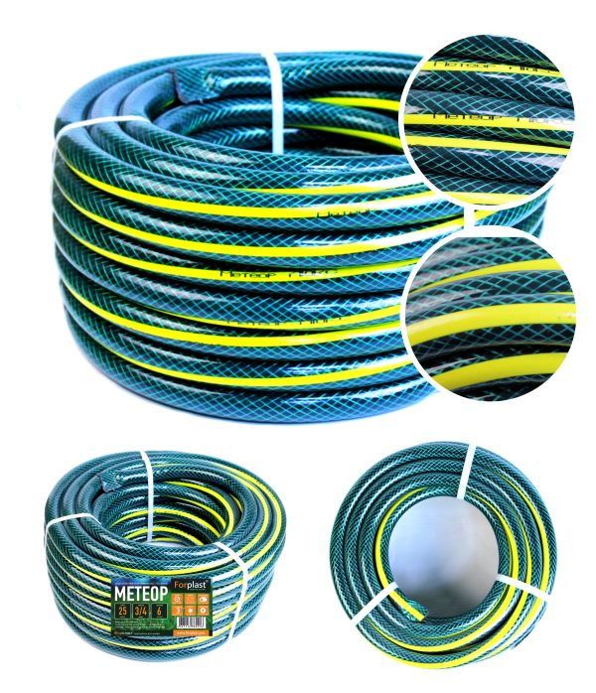 | 1/2 (12,5 мм) | 25 | 660 | 0 | 0

 |  | 50 | 1310 | 0 | 0

 | 3/4 (19 мм) | 25 | 950 | 0 | 0

 |  | 50 | 1900 | 0 | 0

 | 1 (25 мм) | 25 | 1710 | 0 | 0

 |  | 50 | 3410 | 0 | 0

Шланг поливочный из ПВХ, армированный полиамидной нитью Forplast™ КАРБОН
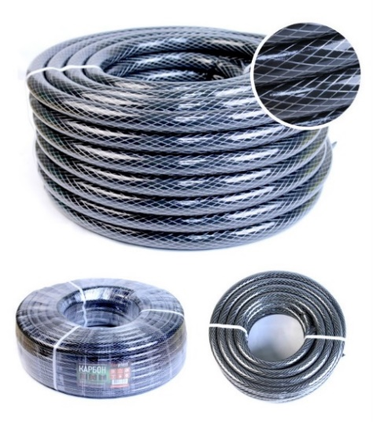 | 3/4 (19 мм) | 25 | 970 | 0 | 0

 |  | 50 | 1940 | 0 | 0

Шланг поливочный из ПВХ, армированный полиамидной нитью Forplast™ ИЗУМРУД
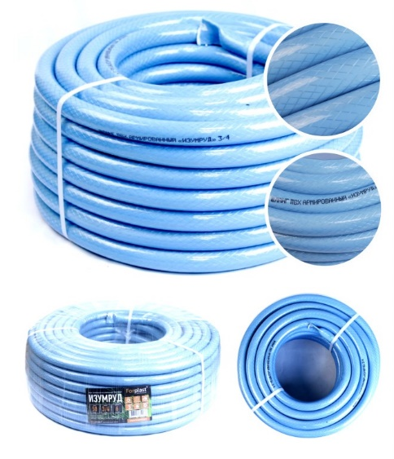 | 1/2 (12,5 мм) | 25 | 680 | 0 | 0

 |  | 50 | 1350 | 0 | 0

 | 3/4 (19 мм) | 25 | 970 | 0 | 0

 |  | 50 | 1940 | 0 | 0

Шланг ПВХ, прозрачный, армированный полиамидной нитью Forplast™
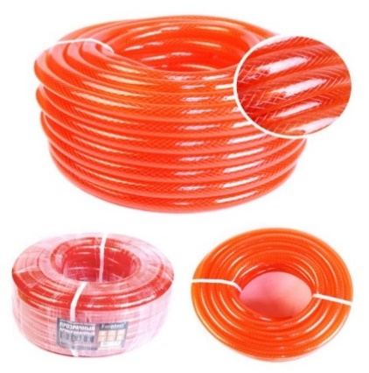 | 1/2 (12,5 мм) | 25 | 760 | 0 | 0

 |  | 50 | 1520 | 0 | 0

 | 3/4 (19 мм) | 25 | 1040 | 0 | 0

 |  | 50 | 2070 | 0 | 0

 | 1 (25 мм) | 25 | 1860 | 0 | 0

 |  | 50 | 3720 | 0 | 0

Шланг однослойный прозрачный из ПВХ Forplast™ СИЛИКОН
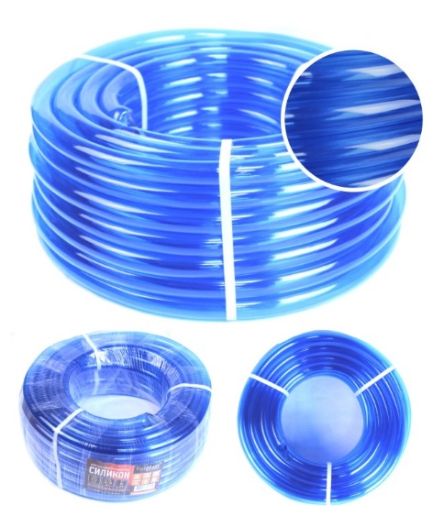 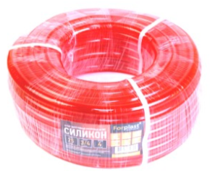 | 3/4 (19 мм) | 25 | 780 | 0 | 0

Шланг однослойный поливочный из ПВХ с продольным оребрением Forplast™ РАДУГА
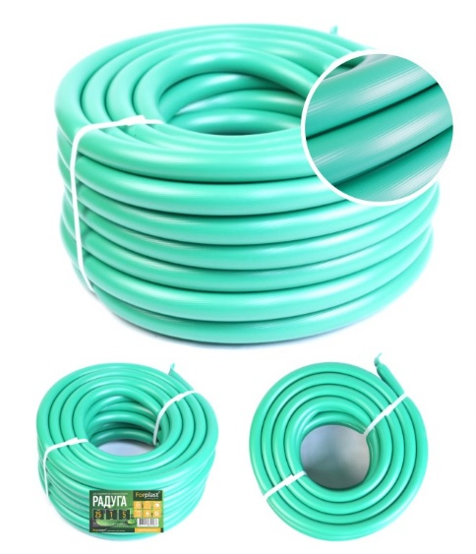 | 3/4 (19 мм) | 20 | 650 | 0 | 0

Трубка однослойная прозрачная из ПВХ Forplast™
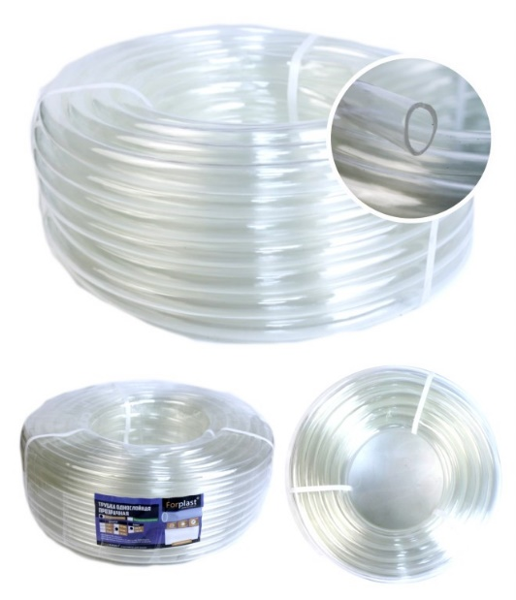 | 6 мм | 100 | 1520 | 0 | 0
 | 8 мм | 100 | 1890 | 0 | 0
 | 10 мм | 100 | 2180 | 0 | 0
 | 12 мм | 50 | 1300 | 0 | 0
 | 14 мм | 50 | 1610 | 0 | 0
 | 16 мм | 50 | 1920 | 0 | 0
Трубка однослойная прозрачная, ПИЩЕВАЯ Экстра, ПОВЫШЕННОЙ ЭЛАСТИЧНОСТИ из ПВХ Forplast™
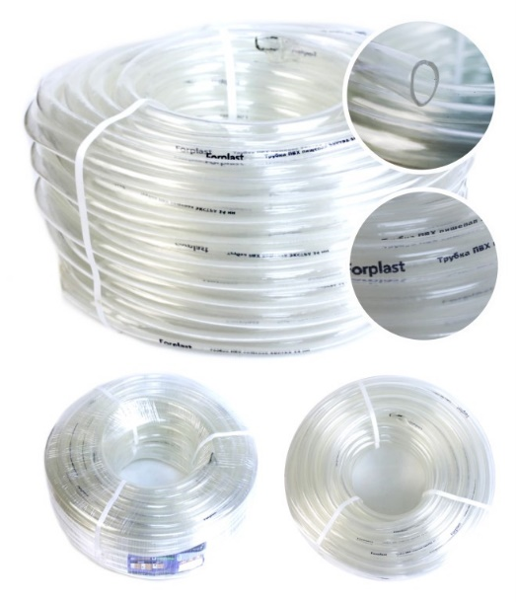 | 6 мм | 100 | 2200 | 0 | 0
 | 8 мм | 100 | 2700 | 0 | 0
 | 10 мм | 100 | 3430 | 0 | 0
 | 12 мм | 50 | 2070 | 0 | 0
 | 14 мм | 50 | 2340 | 0 | 0
 | 16 мм | 50 | 2750 | 0 | 0
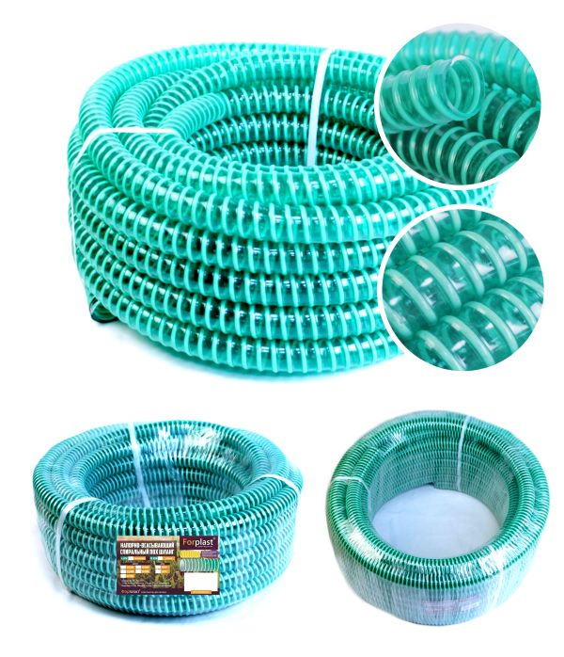
Напорно-всасывающий шланг Forplast™ (4 атмосферы)
 | 3/4" (20 мм) | 50 | 2730 | 0 | 0

 | 1" (25 мм) | 50 | 3510 | 0 | 0

 | 1"1/4 (32 мм) | 50 | 4290 | 0 | 0

 | 1"1/2 (38 мм) | 30 | 3430 | 0 | 0
 | 2" (50 мм) | 30 | 4580 | 0 | 0
Напорно-всасывающий шланг Forplast™ (10 атмосфер)
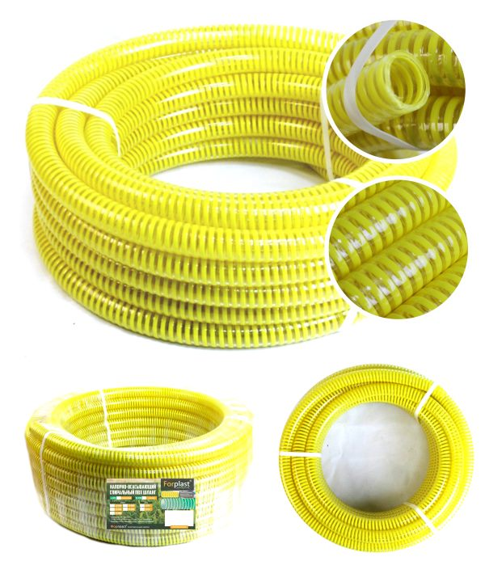 | 3/4" (20 мм) | 30 | 2230 | 0 | 0
 | 1" (25 мм) | 30 | 3000 | 0 | 0
 | 1"1/4 (32 мм) | 30 | 4010 | 0 | 0
 | 1"1/2 (38 мм) | 30 | 5120 | 0 | 0
 | 2" (50 мм) | 30 | 8670 | 0 | 0
Шланг "резиновый" (ТЭП) черный, армированный Forplast™
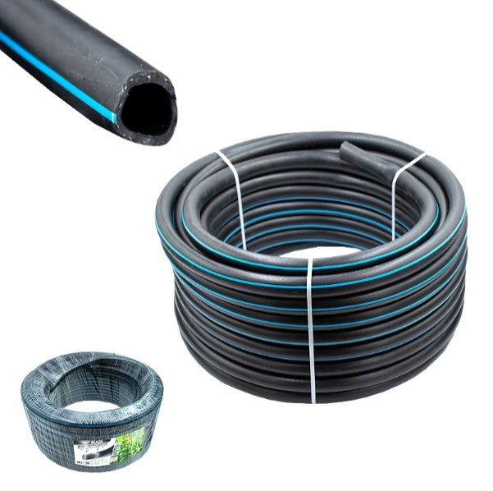 | 12 мм | 25 | 1320 | 0 | 0
 |  | 50 | 2640 | 0 | 0
 | 18 мм | 25 | 2230 | 0 | 0
 |  | 50 | 4460 | 0 | 0
 | 25 мм | 25 | 3560 | 0 | 0
 |  | 50 | 7120 | 0 | 0
Шланг "резиновый" (ТЭП) черный, армированный Forplast™
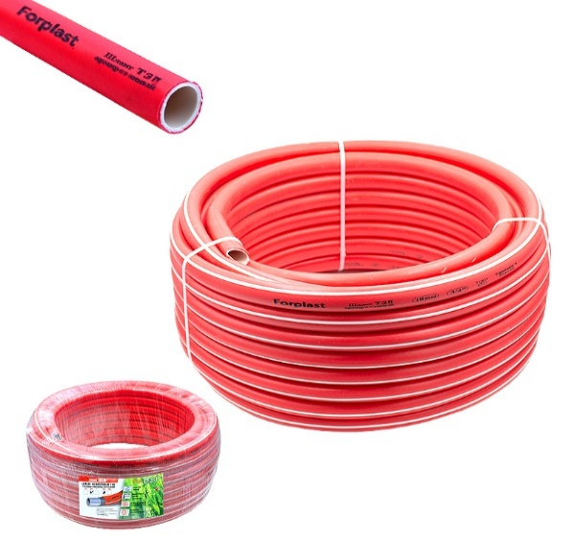 | 12 мм | 25 | 1080 | 0 | 0
 |  | 50 | 2150 | 0 | 0
 | 18 мм | 25 | 1900 | 0 | 0
 |  | 50 | 3800 | 0 | 0
 | 25 мм | 25 | 2770 | 0 | 0
 |  | 50 | 5540 | 0 | 0
 |  |  |  | Сумма: | 0

